Sheet1
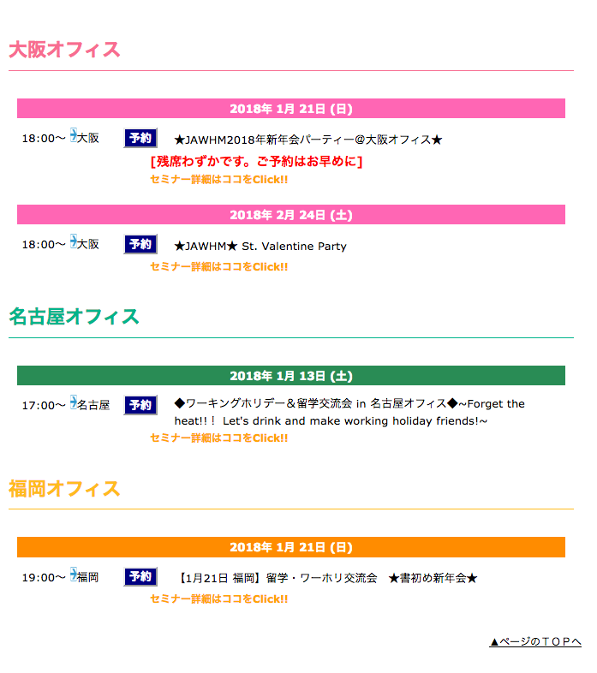
https://www.jawhm.or.jp/party/

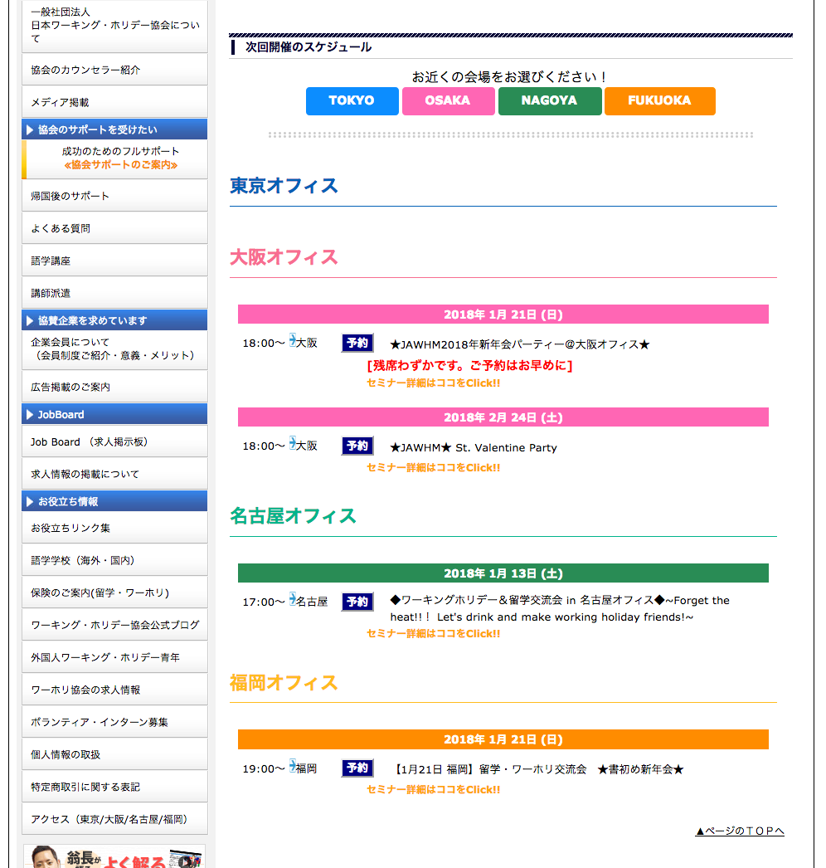

表示するセミナー（パーティー）が無い場合、
「現在、予定はありません。」
を表示する
Trường hợp không (party) hiển thị hội thảo thì hiển thị ( hiện tại, không có dự định)

現在、予定はありません。

